FACTURE
logo
P
 |  |  | Proforma

 |  |  | numero de document+ date +delai de livraison

 | Objet |  | informations du client

N° | Description | Qté | PU | Prix total HT

condition de payement
Conditions de paiement : |  | SOUS-TOTAL : |  | -
Validité de l'offre : 30 jours à compter de la date d'émission. Délai d'exécution : À convenir après validation de la maquette et réception de l'acompte. |  | REMISE : |  | -
Acompte à la commande (75 %) : 8 845 123 |  | EXPÉDITION ET MANUTENTION : |  | -
Solde à la réception (25 %) : 2 948 373 |  | TOTAL HT :
 |  |  | TVA : | 0%
 |  |  | TOTAL TTC:
 | informtions complementaires |  | ACOMPTE :
 |  |  | SOLDE :
 |  |  | TOTAL NET A PAYER : | - F CFA

 |  |  | état financier
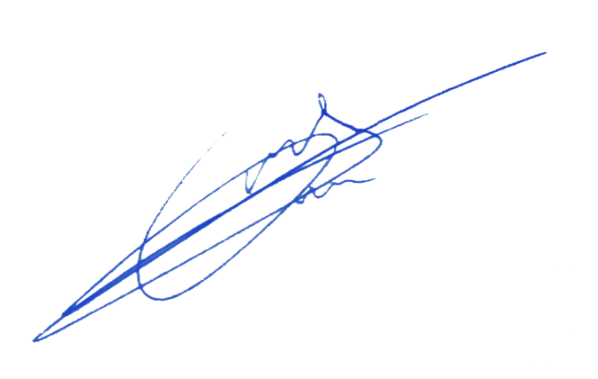
Le Fournisseur

 |  | zone signature

